Dicas de Cursos
TREINAMENTOS/CURSOS CAPACITAÇÃO PROFISSIONAL
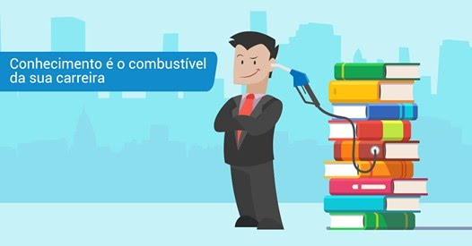

Se você procura treinamentos completos do básico ao avançado, práticos onde possa aprender de um jeito simples e descomplicado
Com verdadeiros profissionais, com autoriade e referência no assunto.
Acesse o site >> | https://dominandoacontabilidade.com/cursos-online/

